使い方
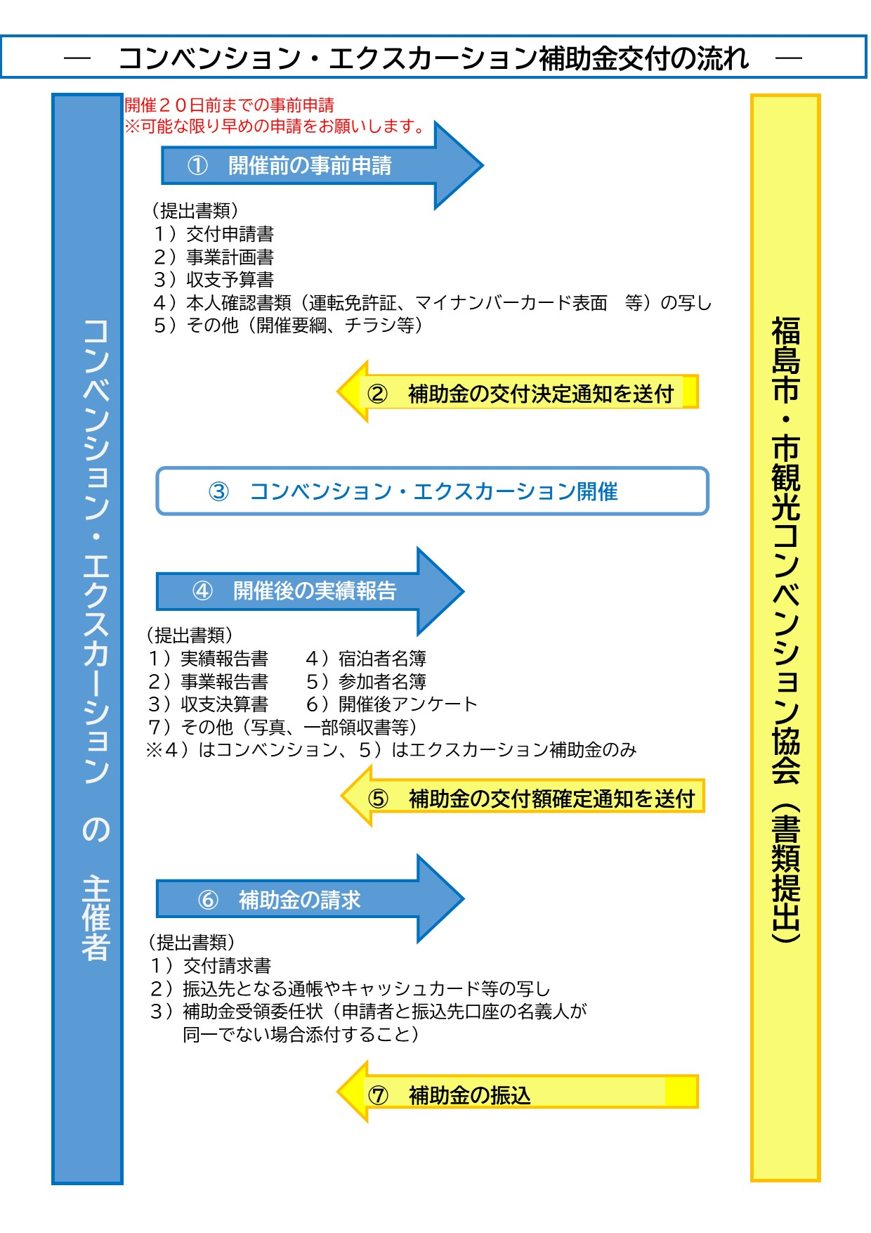
◎福島市コンベンション・エクスカーション補助金（様式集）の使い方

 | 各シートの黄色セルに必要事項を入力してください。

○開催前の申請 【1_基本情報入力】シート、【2-1,2-2,2-3_交付申請】シート

※ | 事業内容に変更がある場合、開催前の変更申請 【2-4_変更申請】シート

○開催後の実績報告 【3-1,3-2,3-3,3-4 実績報告】シート

注： 申請書のご提出はエクセルデータのままで
お願いします。PDF等への変換は不要です。
○補助金額確定後の請求 【4_交付請求】シート

2-3-1_交付申請（懇親会バス加算 収支予算書）
別記様式3（第６条関係）
コンベンション補助金 |  | 懇親会バス加算収支予算書

福島市観光コンベンション協会:
会場－懇親会の間の送迎に係る借上バス等の内容以外は記載しないでください
１．収入の部 |  |  | （単位：円）
区分 | 金額 | 積算内訳
市補助金
その他の収入
計 | 0

２．支出の部 |  |  | （単位：円）
区分 | 金額 | 積算内訳
バス等使用料 （補助対象経費）
その他の支出 （補助対象外）
計 | 0

※1（収入）と２（支出）の合計が一致すること

3-３-2_実績報告（懇親会バス加算収支決算書）
別記様式6（第８条関係）
コンベンション補助金 |  | 懇親会バス加算収支決算書
福島市観光コンベンション協会:
会場－懇親会の間の送迎に係る借上バス等の内容以外は記載しないでください
１．収入の部 |  |  | （単位：円）
区分 | 金額 | 積算内訳
市補助金
その他の収入
計 | 0

２．支出の部 |  |  | （単位：円）
区分 | 金額 | 積算内訳
バス等使用料 （補助対象経費）
その他の支出 （補助対象外）
計 | 0

※1（収入）と２（支出）の合計が一致すること
領収書は支出額の補助対象経費の区分のみ添付すること

